4.12-4.17
csdn vue全家桶都有什么 前段和后端是怎么进行连接 怎么调试你的页面 $ router和$route有什么区别 router如何进行跳转页面的 什么是vuex axios除了发异步还能做什么 vwe的常用函数 V-if和v-show的区别 组键的传递方式 在elementui中下拉框的值怎么实现不同的检验，并且隐藏值 promise怎么进入catch的 Promise中onFul filled和onRejected之间的区别 | 2021/4/10 闫雨阳 北京华焱坤泰
1.mvc的含义 2.多线程，线程池 3.消息队列 4.技术栈 | 2021/4/12 赵申桐 青岛瑞高
1.消息队列一对多发生错误 2.cookie和token和session区别 3.不同电脑，浏览器里存储同一个用户信息，用户在此登录时，怎么发现是哪个人登录，让一个人登录 4.消息队列，发送消息，如果发生错误怎么将消息再发一次，如果多个用户多次发生错误呢。 5.表结构的设计 6.都使用什么技术 7.具体场景下消息队列的使用。 8.项目中具体的git使用 | 2021/4/12 杨兆钦 青岛瑞高
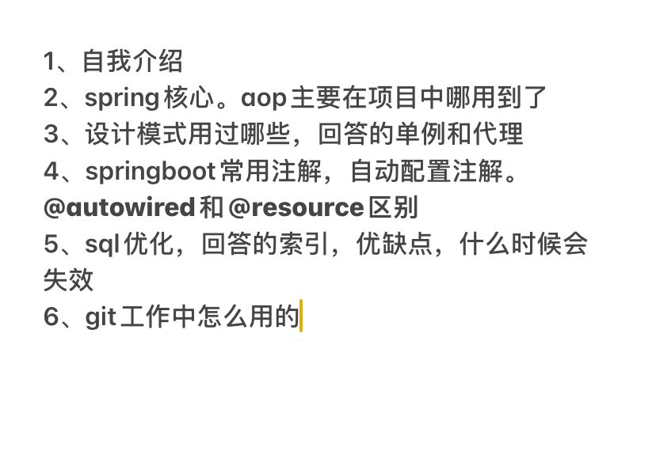 | 2021/4/14 王展 上海数聚
1.自我介绍 2.项目开发流程 3.冲突怎么解决 4.springcloud项目中用到的组件 5.oauth2的四种模式 6.项目中单点登录流程 7.sql优化 8.索引何时失效 9.为什么like "%xx"时索引失效（超纲，对面主动说该题超纲，并且耐心讲解了一下） 10.AOP使用场景 | 2021/4/14 上海数聚
1、自我介绍 2、mybatis分页、#和$区别、表字段类属性不同3、springboot 和spring区别、优点，禁止自动扫描配置的注解 4、springcloud 网管路由怎么配置的 5、索引优缺点，什么时候会失效，哪些字段加索引 | 2021/4/16 王展 南京

3.22-3.27
1、自我介绍 2、项目里接口服务调用采用的什么（简历项目） 3、项目中kafka怎么用的，flink采用的流处理还是批处理，怎么知道flink挂没挂掉（简历项目） 4、springBoot和spring区别 5、线程和线程池 6、栈和堆 7、spring的bean生命周期，单例和多例 | 2021/3/20 王展 上海数聚
1.堆和栈的区别。对回收机制了解么？ 2.线程池以及线程池的参数理解。 3.springAOP底层原理了解么。 4.数据库并发怎么解决，乐观锁的底层机制。 5.线程的runable和callable实现，callable的future方法了解么。 | 2021/3/20 宋国杰 上海数聚
二面: 结合项目问了些东西 问了spring的bean 问了Java的线程池 问了Redis结合项目一些东西，比较深入 问的挺多 也比较深入 spring mvc和springboot的区别 还有Java的关键字vplatile 线程和线程池、栈和堆、boot和spring区别、bean生命周期、剩余全是简历项目问题 | 2021/3/20 上海数聚
1.自我介绍 2.用过微服务？ 3.Spring Cloud配置中心 4.项目里用到的技术？ 5.用过Netty吗？ 6.Spring MVC执行流程 | 2021/3/20 周航 上海数聚
1、项目中的一些技术 2、抽象类和接口的区别 3、设计模式说一些，工厂模式的特点、应用，单例模式如何实现 4、线程和线程池，线程的生命周期，线程池的一些参数 5、ArrayList和LinkedList的区别 6、StringBuffer和StringBuilder的区别 7、HashMap和Hashtable的区别 8、equals和hashcode，如果HashMap存的数据的Hashcode一样的化，如何处理 9、有序数组，如何快速找出其中的某一个数 10、堆和栈的区别，和一些场景 11、乐观锁和悲观锁 12、对Hibernate了解吗 13、Spring AOP 的实现原理 14、Spring bean 的生命周期，destory销毁的单实例和多实例 15、redis的数据类型，list类型的一些命令，和场景 16、redis数据库，set和zset的区别 | 2021/3/20 陈晨 上海数聚
1、自我介绍 2、项目的内容和技术 3、有序数组中最快找到某个下标对应的元素 4、hashMap集合中hashCode()和equal()的作用? 5、自己创建的线程池执行器五个参数作用? 6、bean单实例的销毁? 7、什么类型的IO流？ 8、cookie和session的区别？ 9、redis支持的数据类型 10、redis支持的list类型使用场景？ 11、两个栈如何实现一个队列？ 12、接口和类的区别？ | 2021/3/20 施文雄 上海数聚
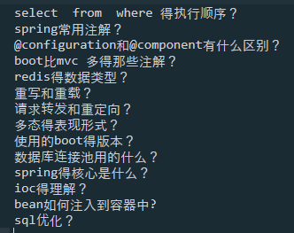 | 2021/3/20
定时任务， 分布式调度定时任务 quartz 重复收款的解决方案 分布式节点 java面向对象特性描述 collection的工具类分为哪几类 线程安全的map，currenthashmap 为什么线程安全 线程安全的list，线程安全的set jdk8.0新特征 lambda表达式和匿名内部类的区别 函数式接口和stream，stream的映射 多线程有几种方式保证数据在线程里面安全 乐观锁和悲观锁 Spring事务传播行为 事务执行时间非常久 数据库怎么操作 事务相关的注解 有没有自定义过注解？ 开发一个post接口 springcloud内部相互调用节点用哪个组件 A服务通过resttemplate调用B服务，怎么知道A调用的B的哪个节点 ribbon的注解和feign的注解 redis用到的数据类型 会话系统对当前会话人数计数 登录一个加一 退出一个减一 实现思路 activemq使用场景 类型 | 2021/3/24 周航 商帆
1.自己的项目相关技术 2.maven怎么解决版本冲突 3.maven生命周期 4.springcloud组件 5.springboot常用注解 6.sql优化 7.项目的难题和亮点 8.vue会不会用 | 2021/3/24 吴锐 商帆
mybatis自增怎么配置返回主键，哪个注解 #和$区别 isBlank和isEmpty区别 list选出重复元素，存储字符串，解析成一个树 包含某元素哪个方法 Spring boot 如何将配置文件属性对应到实体类，是怎么自动装配的 Spring cloud组件 接口异步处理怎么响应 vue父子间传值，$emit是父调子还是子调父，监听是哪个几个参数，mouted方法执行几次， method怎么绑定 | 2021/3/24 旗帜面试题
1、介绍项目，在哪里工作过2、用的微服务的场景3、java基础、hashmap有序么，遍历list需要用迭代器4、activemq的配置5、dubbo配置6、aop应用场景7、aop实现用到的注解8、linux命令的应用9、解压文件、传输文件10、用过JSP么，前后端分离？11、什么时候能到场 | 2021/3/27 蒋兴达 青岛海尔
介绍项目，用过tomcat吗，shiro怎么用的？mysql如果连表多的情况下返回很慢怎么解决的？hashmap，jsp用过吗？启动类的注解都有啥？ | 2021/3/27 张婧鑫
1.JSP 2.关于联了很多表查询有什么优化思路吗 3.Tomcat用过吗 4.hashmap的无序问题，线程安全吗，有序的map 5.分布式锁相关 6.线程得到一个返回值的建立方法 7.ArrayList遍历删除问题 | 2021/3/27 周航 青岛海尔

2.19-2.26
1. 介绍项目（特别是单独负责的模块） 2. 为什么用JWT，JWT有哪些优点、缺点 3. 项目中如何处理异常 | 2021/2/19 于克 上海
自我介绍，项目讲一下 服务之间的异常处理 redis哨兵模式，资源池 项目中主要负责的模块 | 2021/2/19 肖潇 上海
1.自我介绍，第一个项目讲一下 2.项目中负责模块的主要有什么 3.第二个项目讲一下，项目中的登录模块是怎么实现的 | 2021/2/21 张瑞鹏 上海
1、简单的自我介绍 2、简单的介绍一下自己做的项目 3、项目中有没有单独负责登录的模块？如果有怎么实现的？ 4、项目中主要负责什么模块，说一下 5、项目中异常怎么处理的 | 2021/2/21 刘存飞 上海
1、spring从request到response完整过程 2、常用的集合 3、springmvc核心控制器 4、dubbo和springcloud区别 5、springcloud注解 6、数据库引擎 7、项目随机问题 | 2021/2/23
1. spring cloud 和 Dubbo的区别 2. 集合的底层都是用什么实现的 3. Redis的锁 4. 线程池的@Async用过吗 5. 在一个类中有两个方法 A方法 和 B方法 在B方法上用@Transactional开启事务 A方法去调用B方法 B方法的事务会不会执行 （不会） 6. 查询语句的优化 数据库层面的优化 7. spring cloud 中注册中心 Eureka 的作用 | 2021/2/24 刘潇 北京
1.自我介绍 介绍一下你最近做的一个项目 负责哪些模块 2.项目中用到哪些框架 3.对springboot的了解 4.springboot的常用注解 5.springboot创建一个web项目 目录结构 6.你对ioc的了解 7.对内存泄漏的处理和了解 8.有很多不同类型的文件 分布在嵌套的文件夹中 怎么找出java类型的文件 9.你了解哪些微服务框架 10.dubbo和springcloud组件 有哪些不同 11.你学习新知识是哪些途径 | 2021/2/24
springboot常用注解，以及启动注解可以由什么注解代替，responsebody起了一个什么作用，用过的分页组件，什么情况创建索引，索引什么情况下失效，vue中create和mounted有什么本质区别，插槽怎么用，什么情况下用插槽，项目部署是单机部署还是集群部署，有没有单独做过集群部署 | 2021/2/24 刘存飞 上海
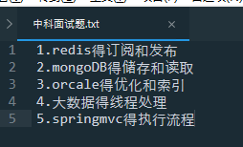
springcloud都有哪些组件、spring事务、springboot的网络是基于什么、java数据结构、hashCode | 2021/2/23 张桐鸣 天津行至简
1. spring cloud用过吗 和Dubbo有什么区别 2. sql语句的优化 3. 你用过哪些 4. spring的事务 | 2021/2/23 刘潇 天津行至简
自我介绍 介绍了项目 vue生命周期 nextTick的实现原理 watch是什么 父子组件传值 vuex 异步away和promise的区别 css预处理器 箭头函数和普通函数的区别 let var const 的区别 const能不能修改数组和对象 他说了代码片段 问了一些实际代码操作的问题 es6在项目里面用的多吗 | 2021/2/24 杨雅晴 天津行至简
1.项目介绍。2.项目中的技术难点是如何解决的。3.Springioc和Aop理解。4.拦截器如何使用 | 2021/2/25 闫普莹 北京
1.简单的介绍下自己 2.问了下相关项目用到的技术 3.项目有几个人 4.这个项目用的高并发是多少 5.主要用到的spring项目吗？ 6.用到什么接口 | 2021/2/25 郭庆铭
1.hashMap线程安全吗，为什么2.线程的五大状态3.hashMap能容纳多少数据4.js的b包是什么？5.加锁6.醉汉式（手写或者口述）7.jquery8.集合的通配符9.reader能读视频文件吗9.finally的作用10.你们项目用的什么日志11.sql优化12.查询两个数据的交集13.js什么dom元素的 | 2021/2/25 吕晓雨 山东通维
springcloud和doubbo的区别、mysql和oracle的区别、左外联和右外联、 | 2021/2/25 张桐鸣 河北承德
1.自我介绍。2.项目介绍。3.项目中有哪些技术难点如何解决的。4.对SpringCloud的了解，服务降级.5.Redis分布式锁开发中用的哪一个工具包。6.权限校验shiro框架的了解 | 2021/2/25 闫普莹 河北承德
1.说一说你认为这个项目的难点在哪里 2.多线程用过吗？说说怎样创建线程 3.说下在实际项目中用多线程的场景 4.怎样解决并发错误 5.锁有哪几种 6.什么是可重入锁 7.在一个事务中有两个方法A和B，对这两个方法都加锁，然后执行这两个方法，请问这两个方法执行的时候有影响吗 8.迭代器用过吧？在集合中用lambda遍历不行吗，为什么要用迭代器？ 9.说说sql语句中having的作用？having和谁一起使用？ 10.在sql中怎样求平均数 11.在sql中怎样把字符类型的日期转换成日期类型？（回答to_date之后，紧接着问传几个参数？参数是什么？） 12.权限验证时用的token吧，用的什么生成的token？有几个参数？ 13.项目中用什么管理代码？git怎样拉取代码？ 14.后端用的什么框架？前端用的什么技术？ 15.用的是Mybatis还是Hibernate？用过Hibernate吗？ 16.最后一个问题，Linux熟悉吗？在Linux中搜索某个字符用什么命令？查看ip地址用哪个命令？ | 2021/2/25 南京电力
1 介绍项目 2 数据库添加一个表后,需要做什么操作 3 Redis怎么新增一个字段 4 项目组用过什么技术 5 本地有个txt文档,把里面的英语字母提取出来 6 websevice配置 7 wsdl是什么 wsdl的地址你是怎么生成的 8 Linux部署过项目吗 9 Linux中启动mysql的指令 10 Linux查看程序的端口号 | 2021/2/25 南京电力
1. mybatis配置文件写在哪？ 2. maven怎么添加依赖 3. 加一个数据库的表，持久层怎么写，怎么调持久层 4. 多表查询mybatis怎么写 5.springboot怎么访问redis，代码怎么写的 6.redis是什么结构 7.quartz怎么用 8.cron表达式怎么写，晚上12点调用一次怎么写 9.给你用户管理这个模块，你正常的操作，是先建什么，后建什么 10.在linux下面部署过吗，jar包怎么部署，war包怎么部署 11.循环方式打印出AbCdEfGh...Yz | 2021/2/25 于晨曦 南京电力
1、天眼查接口如何调用 2、如何实现定时发布任务 3、登录后的权限校验问题 4、项目中一些具体功能是如何实现的 | 2021/2/25 兰瑞 河北承德
activeMQ springCloud和dubbo区别 树形结构 大数据处理 权限校验 mybatis plus | 2021/2/25 范文杰 河北承德
项目介绍 Vue的生命周期 v-if和v-show的区别 springCloud redis activemq shiro 树形结构 大数据处理 oralce mysql （还有他们的区别）线程（runable和callable区别） | 2021/2/26 岳扬 河北承德
1.常用的java下的数据包 2.多线程解决并发问题 3.抽象类 接口的区别 4.实现线程的方法 5.使用过的索引 6.Sql优化 7.索引失效 8.#{}和${}的区别 9.Spring IOC AOP 10.说一下Redis 11.MQ主要解决什么 12.项目中用到的Redis 13.项目中用到的Mq | 2021/2/27 无锡

8.17-8.21
1.mysql的集群用过吗 2.服务器储存器 3.jvm 4.图片和文件是怎么通过controller实现的 5.controller为什么是单例的？不同用户上传的信息有所不同是怎么实现的？原理 6.类加载机制 7.string stringbuilder stringbuffer的区别 为什么string这种类型不能实现 8.https和http的区别 9.跨域怎么解决 10.多线程的问题
JVM底层， SpringBoot格式和先后顺序， 跨域， @Controller和@RestController区别， @Controller底层 | 2020/8/10 宁学海 天津
1.jvm底层 2.sql语句的优化 3.@Controller和@RestController区别 4.spring怎么解决跨域 5.Controller是单例还是多例 6.dao上面应该加什么注解 7.了解http协议吗 8.spring核心 9.spring事务 | 2020/8/11 耿天乐 天津
0.问了下项目 1.@Controller和@RestController区别 controller除了这几个还有什么注解 swagger如何返回实体类 2.msql集群用过吗,主从复制的原理,主从复制中的文件是那几个进程在管理 3.springcloud ribbon和fegin的区别 4.spring 文件上传 5.linux 用的是什么版本 防火墙/端口启动命令 | 2020/8/11 刘刚 天津
1. 项目介绍 2.SpringCloud组件;config着重说了一下 3.Oracle分页,查出名字重复的,分组加条件 4.hashMap是线程安全的吗,hashTable是线程安全的吗 5.Dubbo说一下 6.方法重载和方法过载的区别? 7.ArrayList数字加进去用迭代器遍历拿出来的顺序 8.设计模式;单例模式说了一下 9.Mybatis foreach标签 | 2020/8/14 张萌 鲁软
自我介绍，问了问项目 springcloud的组件 eureka用什么注解启动服务端还有客户端 redis支持的数据类型 jQuery怎么拿去元素简单说几个 根据id拿取 根据class拿取 根据标签名比如div 怎么比较两个对象 （我说的比较器） 比较器怎么写 如果用jdk8的流怎么实现 mybatis怎么遍历传过来的list oracle分页关键字 怎么分组 怎么分组加条件 遍历Map HashMap线程安全吗 Vector呢 LinkedList呢 Hashtable呢 设计模式了解哪些 rabbitMq是啥？。。。。。 | 2020/8/14 蒋俊峰 鲁软
1、自我介绍 2、你工作这几年什么技术用的比较熟悉说一下，说的ssm架构和Springboot。 3、spring原理，mvc流程，spring常用注解和springBoot注解 4、事务的脏读处理 5、数据库索引 6、线程同步锁 7、用过的java容器 | 2020/8/18 王展 深圳
1.自我介绍及其项目 2.redis锁 3.StringBuffer、StringBuilder 4，抽象方法一定要在抽象类中吗 5.vue生命周期 6.介绍vue 7.List和set和Map的区别 8.IO流一共有几种 9.LinkedList集合ArrayList集合区别 10.elasticSearch用过吗? | 2020/8/20 曹建路 瑞高
1.自我介绍+项目介绍 中途提问 Redis（redis用在项目那，有mysql为啥要用redis） 2.对String进行操作20个方法 3.StringBuffer和StringBuilder区别？ 4.SpringBoot核心注解 springboot启动时加载一些别的东西 5.elasticSearch用过吗？ 6.线程池的实现方式 7.wait()和 sleep()区别 8. 后台分页用过啥 ？ 9.Maven的命令说下，打包的命令 10 .mysql怎么拿取你要删除的id 11.定时任务用在哪，怎么配置的，用什么注解 12.springboot在启动时，我想先去加载别的东西，怎么做 | 2020/8/20 胡鑫 瑞高
1.自我介绍+项目介绍 中途提问 Redis（用没用 在哪怎么用 redis的两种锁） 2.哪些类可以对String进行操作 3.String和StringBuffer和StringBuilder区别？ 4.SpringBoot核心注解 springboot的配置文件 5.elasticSearch用过吗？ 6.Mysql与Oracle区别？ 7..线程跟进程的区别？ 8.线程池的实现方式 9.wait()和 sleep()区别 10. hashCode相同的话 euqals() 一定为true ？ 11.抽象类 必须有 抽象方法 ？ 12. 后台分页用过啥 ？ | 2020/8/20 孟文浩 瑞高
先自我介绍和项目的介绍…… 1.String的常用方法有哪些? 2.可以对String操作的类? 3.StringBuffer和StringBuilder有什么区别? 4.List和Set和Map的区别? 5.Mysql和Oracle的区别? 6.SpringBoot核心注解和配置文件? 6.elasticSearch用过吗? 7.死锁出现的原因? 8.线程和进程的区别? 9.线程中start()和run()有什么区别? 10.定时任务用过吗? | 2020/8/20 岳扬 瑞高
1：讲一下熟悉项目 2：redis的数据类型 3：redis持久化，两种方式和区别 4：用过锁表吗 5：调用过远程接口吗，Httpclient调用如何保证安全性 6：MD5是对称的还是不是对称的 7：后台如何异步查询，我有user表和另一个表都有一千万数据想同时查出 8：线程池里面的参数怎么用的，什么作用 9：用过可重入锁吗，说说，你说的cas机制细说一下 10：volatile说说 11：join怎么用的，调用join的线程需要唤醒吗 12：java缓存一千万的数据用什么数据模型 13：说说HashMap如何实现线程安全，除了你说的CurrentHashMap和HashTable还能怎么办 14：linkedList和arrayList 15：静态代码存放在jvm的堆内存还是栈内存 16：堆和栈的数据结构区别 17：mysql默认的隔离级别，还有其他的，还有spring默认的 18：你用的mysql数据库主键用的自增吗，你用的uuid，说一下自增和uuid的缺点 19：我有一条sql执行的特别慢，不知道什么原因怎么解决 20：Spring 如何在一个事务中开启另一个事务？ 21：spring自动装配原理 22：shiro由哪几部分组成 23：io中BIO与NIO、AIO的区别 24：类为什么实现序列化 25：activity查询任务任务节点人怎么设置 26：activity是触发器还是监听器 | 2020/8/20 袁圣辉 瑞高
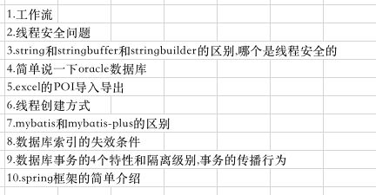 | 2020/8/21 王克东 天津

